20220917
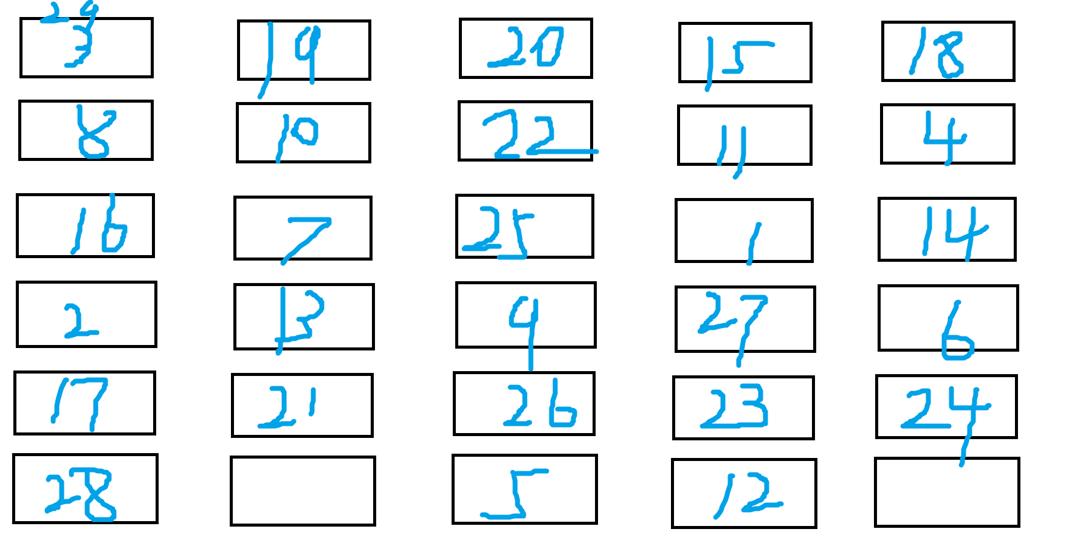
 | 202111 | 202201 | 202203 | 202204 | 202205 | 202206 | 座位表
1 | 1153 | 1197 | 566 | 1198.5 | 1061.5 | 1406.3
2 | 1159 | 1451 | 714 | 1359 | 1335.5 | 1655.9
3 | 1397.5 | 1470 | 716.5 | 1376.5 | 1291 | 1672
4 | 981.5 | 1086 | 397 | 919 | 846 | 1128.3
5 | 1554.5 | 1650 | 762 | 1491.5 | 1407.5 | 1779.8

 | 5092.5 | 5657 | 2589.5 | 5146 | 4880 | 6236

 | 202111 | 202201 | 202203 | 202204 | 202205 | 202206
1 | 0.2264113893 | 0.21159625243 | 0.21857501448 | 0.23289933929 | 0.2175204918 | 0.22551314945
2 | 0.22758959254 | 0.25649637617 | 0.27572890519 | 0.26408861251 | 0.27366803279 | 0.26553880693
3 | 0.27442317133 | 0.25985504684 | 0.27669434254 | 0.26748931209 | 0.26454918033 | 0.26812059012
4 | 0.19273441335 | 0.19197454481 | 0.15331145009 | 0.17858530898 | 0.17336065574 | 0.18093329057
5 | 0.30525282278 | 0.29167403217 | 0.29426530218 | 0.28983676642 | 0.28842213115 | 0.28540731238

 |  | 1 | 2 | 3 | 4 | 5
 | 202111 | 22.6% | 22.8% | 27.4% | 19.3% | 30.5%
 | 202201 | 21.2% | 25.6% | 26.0% | 19.2% | 29.2%
 | 202203 | 21.9% | 27.6% | 27.7% | 15.3% | 29.4%
 | 202204 | 23.3% | 26.4% | 26.7% | 17.9% | 29.0%
 | 202205 | 21.8% | 27.4% | 26.5% | 17.3% | 28.8%
 | 202206 | 22.6% | 26.6% | 26.8% | 18.1% | 28.5%

各组成绩占总成绩百分比统计

20220911
 | 202111 | 202201 | 202203 | 202204 | 202205 | 202206
1 | 1159 | 1336 | 590 | 1163 | 1114 | 1374.6
2 | 1295.5 | 1343 | 666 | 1270 | 1185 | 1552.2
3 | 1257 | 1361 | 537.5 | 1201.5 | 1102 | 1454.8
4 | 1400.5 | 1464 | 727 | 1374.5 | 1317.5 | 1629.6
5 | 1275.5 | 1327 | 609 | 1298 | 1146 | 1528.9

 | 6387.5 | 6831 | 3129.5 | 6307 | 5864.5 | 7540.1

 | 202111 | 202201 | 202203 | 202204 | 202205 | 202206
1 | 0.1814481409 | 0.19557897819 | 0.18852851893 | 0.18439828762 | 0.18995651803 | 0.18230527447
2 | 0.20281800391 | 0.19660371834 | 0.21281354849 | 0.20136356429 | 0.202063262 | 0.20585933874
3 | 0.19679060665 | 0.19923876446 | 0.17175267615 | 0.19050261614 | 0.18791030778 | 0.19294173817
4 | 0.21925636008 | 0.21431708388 | 0.23230548011 | 0.217932456 | 0.22465683349 | 0.21612445458
5 | 0.19968688845 | 0.19426145513 | 0.19459977632 | 0.20580307595 | 0.19541307869 | 0.20276919404

 |  | 1 | 2 | 3 | 4 | 5
 | 202111 | 18.1% | 20.3% | 19.7% | 21.9% | 20.0%
 | 202201 | 19.6% | 19.7% | 19.9% | 21.4% | 19.4%
 | 202203 | 18.9% | 21.3% | 17.2% | 23.2% | 19.5%
 | 202204 | 18.4% | 20.1% | 19.1% | 21.8% | 20.6%
 | 202205 | 19.0% | 20.2% | 18.8% | 22.5% | 19.5%
 | 202206 | 18.2% | 20.6% | 19.3% | 21.6% | 20.3%

各组成绩占总成绩百分比统计

